Sheet1
 | IgG |  |  |  |  |  |  |  |  |  |  |  |  | IgA

 | Plate3rep2 | 1 | 2 | 3 | 4 | 5 | 6 | 7 | 8 | 9 | 10 | 11 | 12 | Plate3rep2 | 1 | 2 | 3 | 4 | 5 | 6 | 7 | 8 | 9 | 10 | 11 | 12
 | A | X | M1 | M9 | M17 | M25 | M33 | M41 | M49 | M57 | 67845993 | x | x | A | X | M1 | M9 | M17 | M25 | M33 | M41 | M49 | M57 | 67845993 | x | x
 | B | X | M2 | M10 | M18 | M26 | M34 | M42 | M50 | M58 | C1f | x | x | B | X | M2 | M10 | M18 | M26 | M34 | M42 | M50 | M58 | C1f | x | x
 |  |  |  |  |  |  |  |  |  |  | V2021593 |  |  |  |  |  |  |  |  |  |  |  |  | V2021593
 | C | X | M3 | M11 | M19 | M27 | M35 | M43 | M51 | M59 | 67849290 | x | x | C | X | M3 | M11 | M19 | M27 | M35 | M43 | M51 | M59 | 67849290 | x | x
 | D | X | M4 | M12 | M20 | M28 | M36 | M44 | M52 | M60 | V2021589 | x | x | D | X | M4 | M12 | M20 | M28 | M36 | M44 | M52 | M60 | V2021589 | x | x

 | E | X | M5 | M13 | M21 | M29 | M37 | M45 | M53 | P5310 | V2022009 | x | x | E | X | M5 | M13 | M21 | M29 | M37 | M45 | M53 | P5310 | V2022009 | x | x
 | F | X | M6 | M14 | M22 | M30 | M38 | M46 | M54 | P5313 | C27e | x | x | F | X | M6 | M14 | M22 | M30 | M38 | M46 | M54 | P5313 | C27e | x | x
 |  |  |  |  |  |  |  |  |  |  | V2022010 |  |  |  |  |  |  |  |  |  |  |  |  | V2022010
 | G | X | M7 | M15 | M23 | M31 | M39 | M47 | M55 | P5316 | C31k | x | x | G | X | M7 | M15 | M23 | M31 | M39 | M47 | M55 | P5316 | C31k | x | x
 |  |  |  |  |  |  |  |  |  |  | V2022068 |  |  |  |  |  |  |  |  |  |  |  |  | V2022068
 | H | X | M8 | M16 | M24 | M32 | M40 | M48 | M56 | P5375 | no serum control | x | x | H | X | M8 | M16 | M24 | M32 | M40 | M48 | M56 | P5375 | no serum control | x | x

rep2

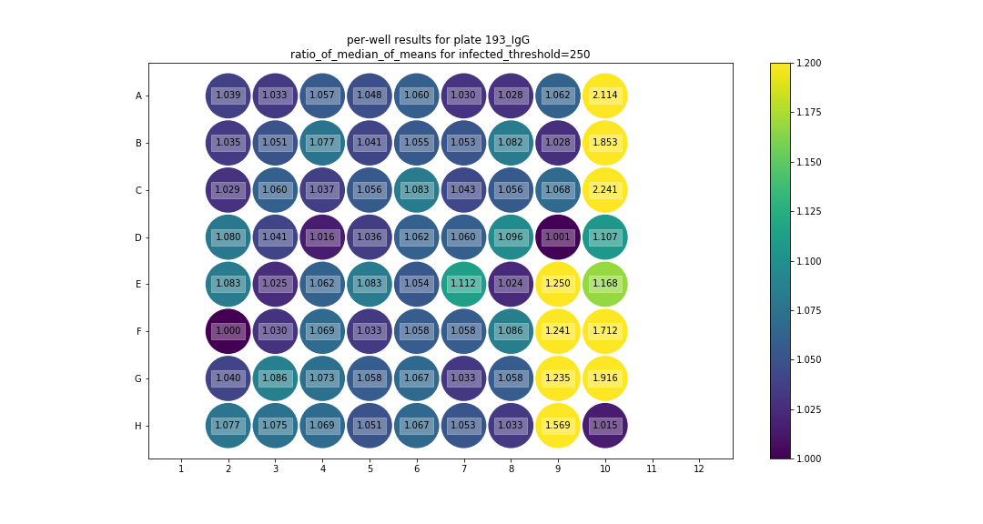
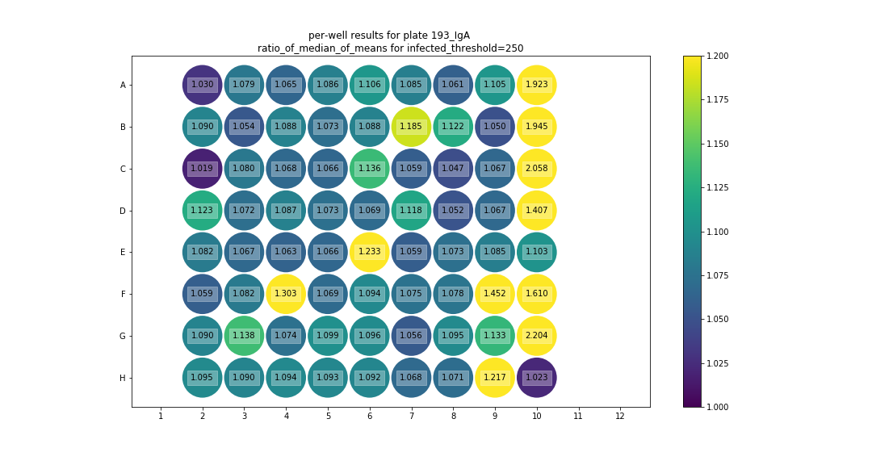

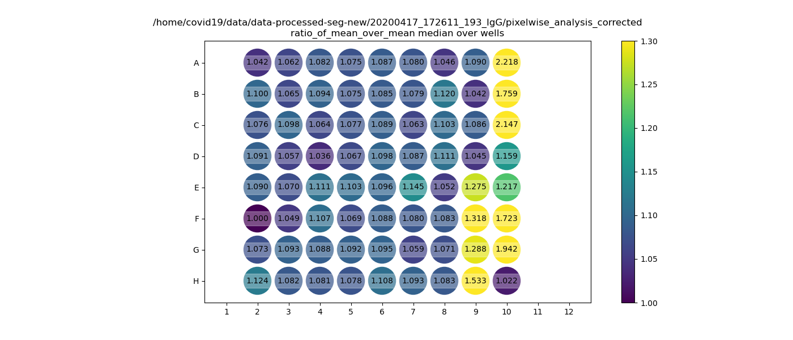
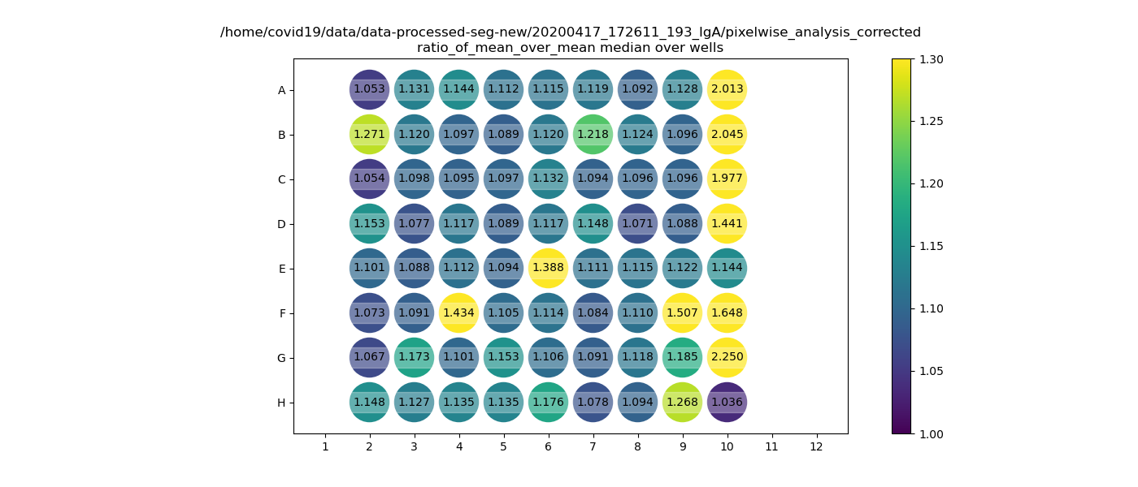

 |  |  |  | E7 = potential quality control issue

